1_商品マスタ一覧表示機能_エビデンス
機能名 | 機能名（詳細） | ドキュメント名 | 作成日 | 作成者 | 更新日 | 更新者
マスタメンテナンス | 商品マスタ一覧表示機能 | 単体テスト結果件結果報告書(エビデンス) | 2024-11-22 | ジョン

①画面イメージを確認する。

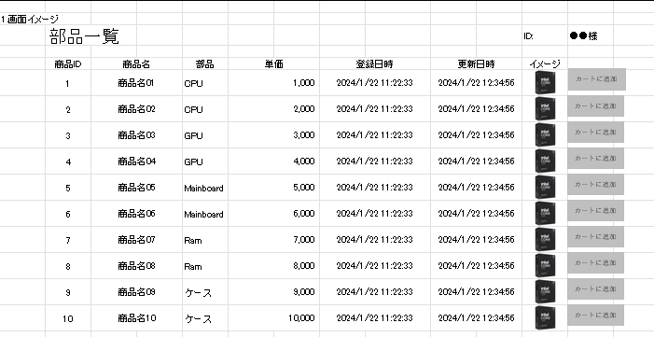

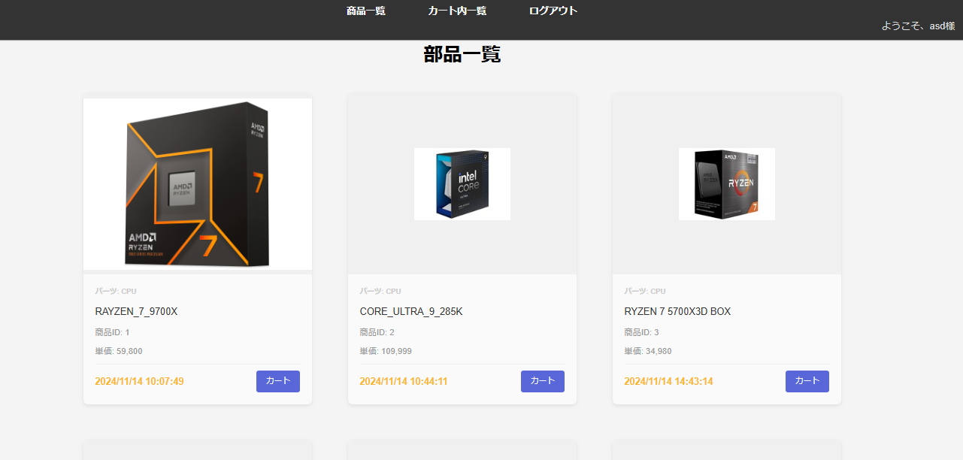

＞＞仕様の変更がありましたけど特に問題はありません。

②一覧の各項目を確認する。
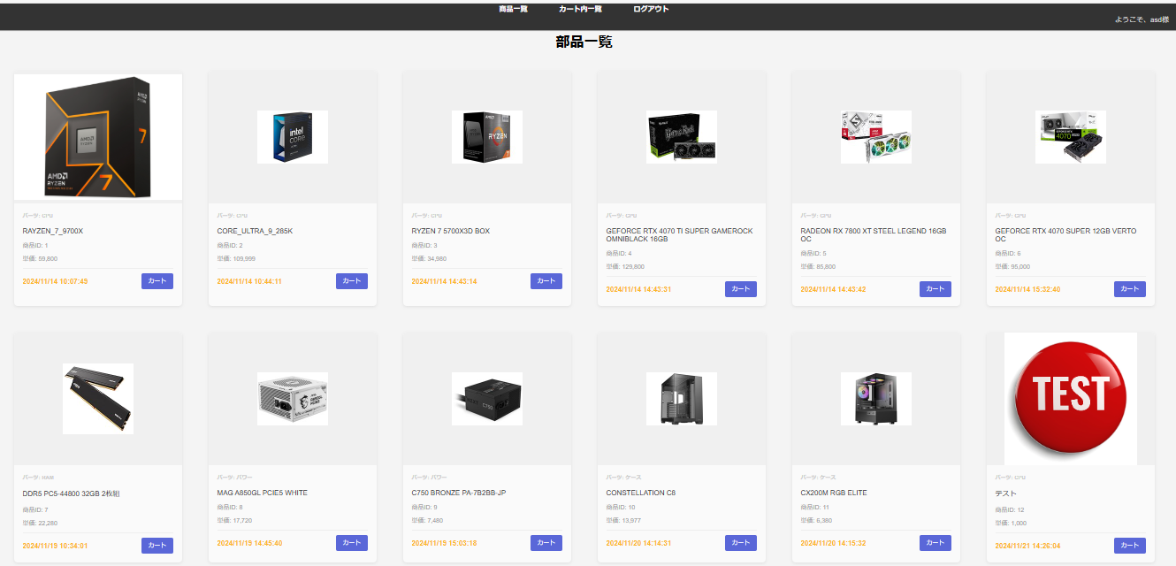



＞＞削除されているデータ以外に一覧に表示されているのでOK

③「カートに追加」ボタン押下後の挙動を確認する。

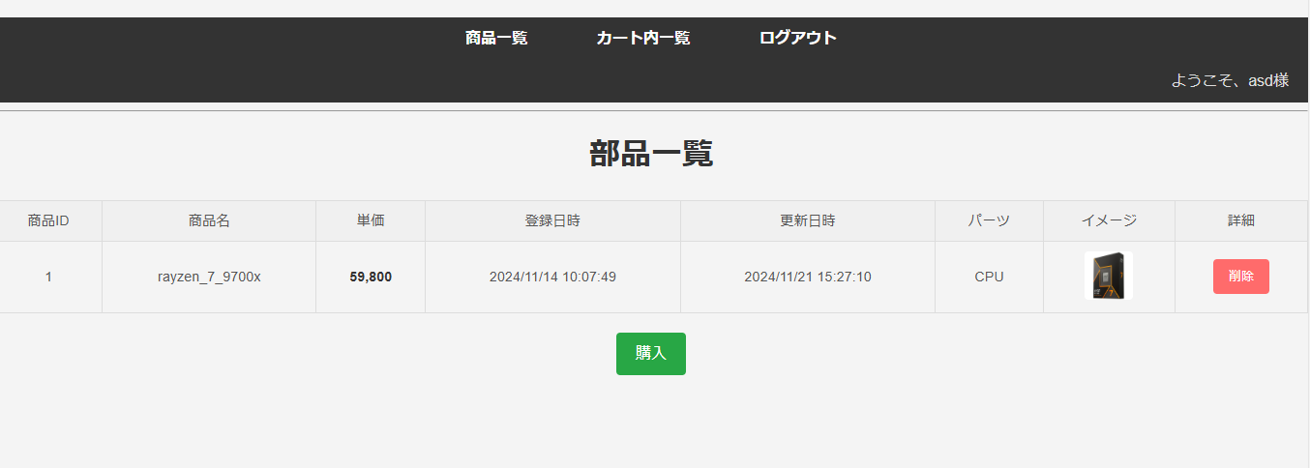

＞＞OK

2_新規登録機能_エビデンス
機能名 | 機能名（詳細） | ドキュメント名 | 作成日 | 作成者 | 更新日 | 更新者
マスタメンテナンス | 商品マスタ新規登録機能 | 単体テスト結果件結果報告書(エビデンス) | 2024-11-21 | ジョン

①画面イメージを確認する。

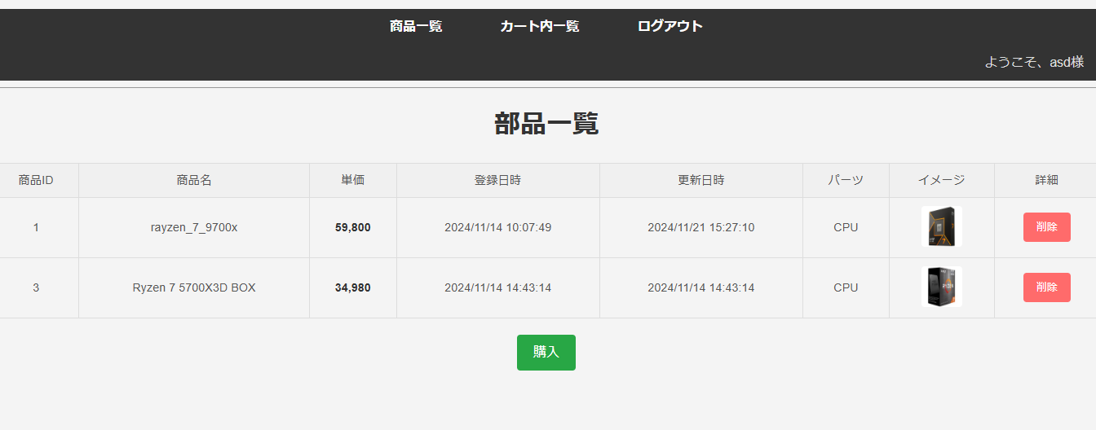

②「購入」ボタン押下後の挙動を確認する。

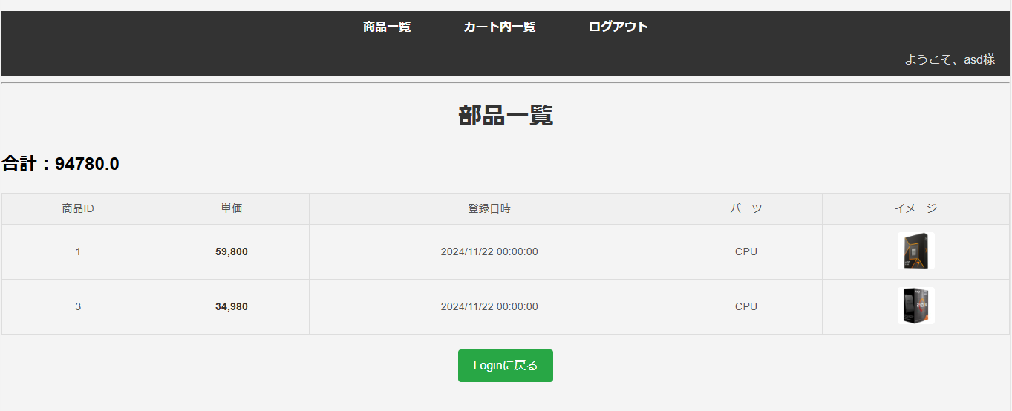

③「削除」ボタン押下後の挙動を確認する。

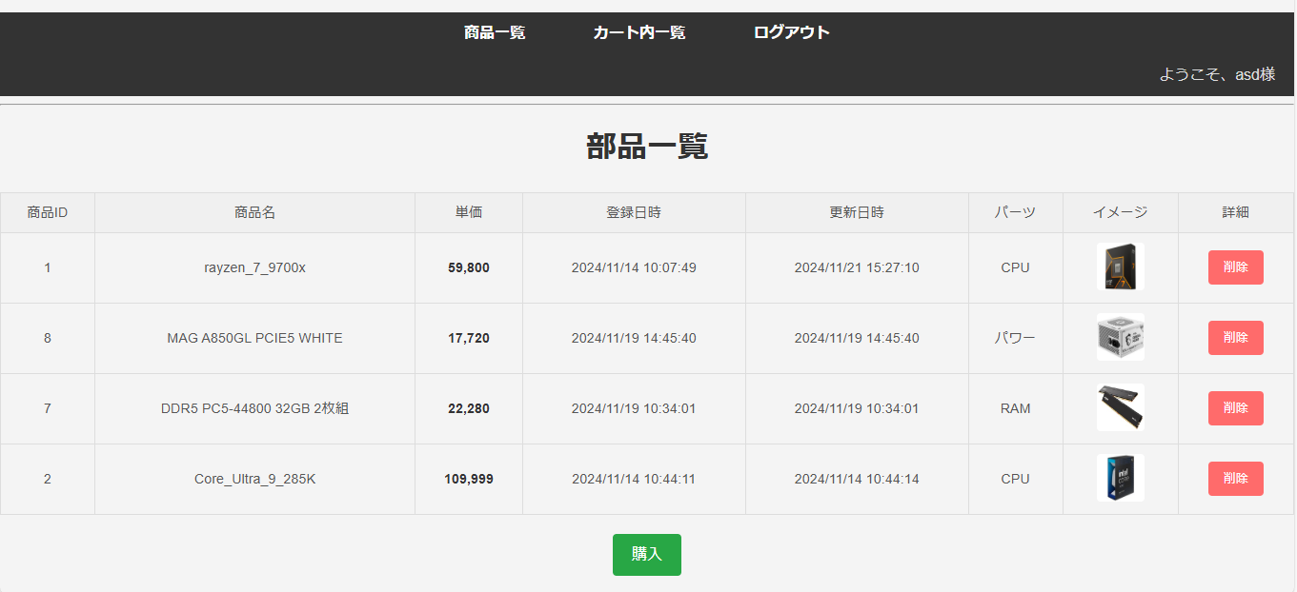

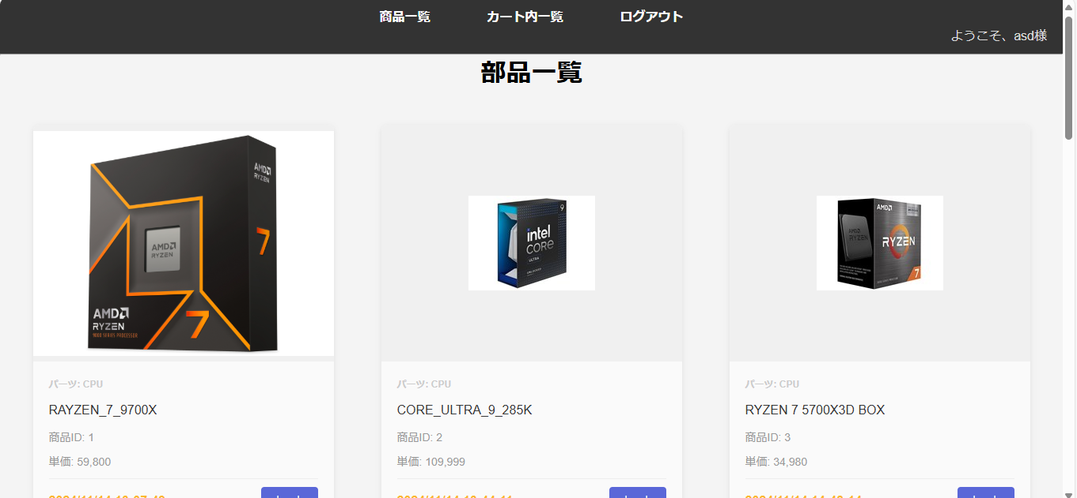

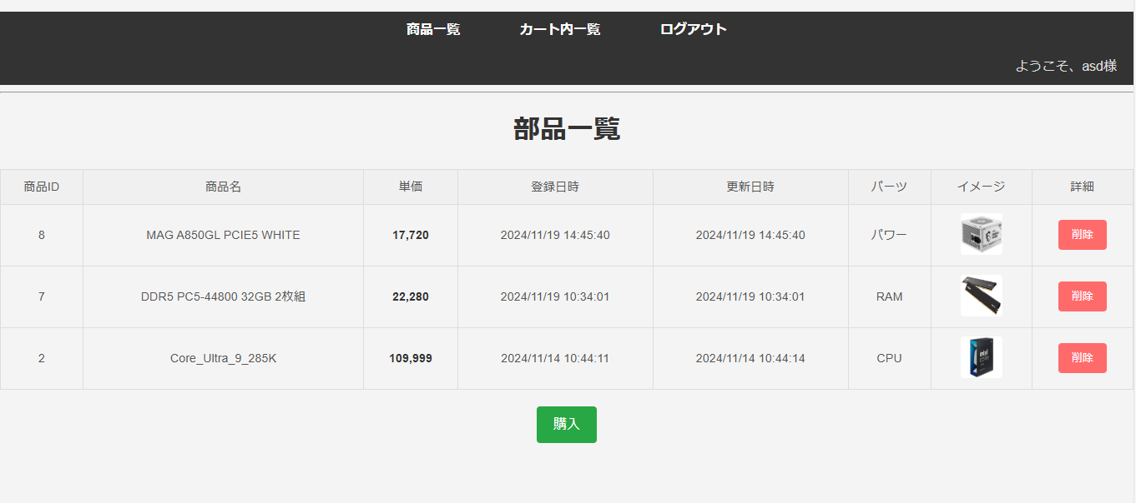

＞＞削除されましたのでOK

3_詳細機能_エビデンス
機能名 |  | 機能名（詳細） |  | ドキュメント名 | 作成日 | 作成者 | 更新日 | 更新者
マスタメンテナンス |  | 商品マスタ詳細機能 |  | 単体テスト結果件結果報告書(エビデンス) | 2024-11-21 | ジョン

①画面イメージを確認する。

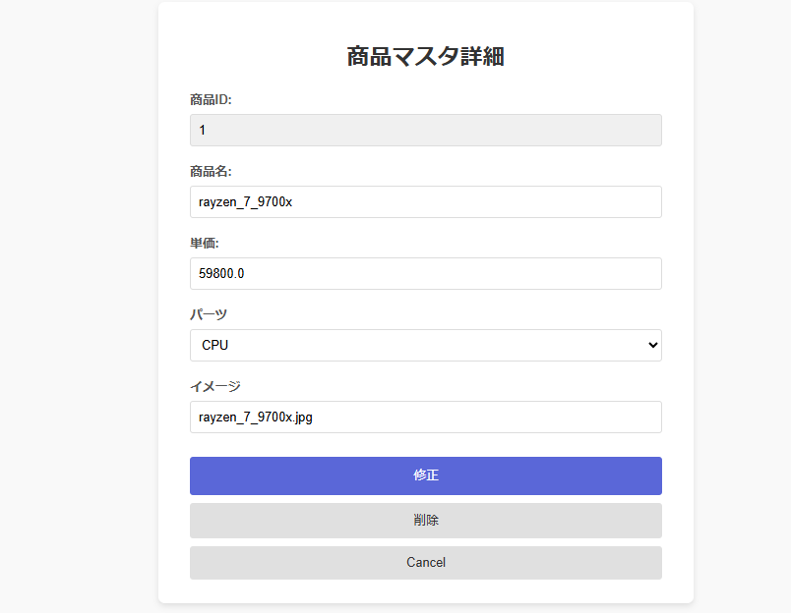

＞＞OK

②表示項目を確認する。

＞＞OK

③入力チェックを確認する。

No | 項目名 |  | 入力チェック内容 |  |  |  |  | 結果
1 | 商品名 |  | 未入力の場合、エラーとする。 |  |  |  |  | OK
2 | 商品名 |  | 最大桁数(100桁)を超える場合、エラーとする。 |  |  |  |  | OK
3 | 単価 |  | 未入力の場合、エラーとする。 |  |  |  |  | OK
4 | 単価 |  | 数字以外の場合、エラーとする。 |  |  |  |  | OK
5 | パーツ |  | 未入力の場合、エラーとする。 |  |  |  |  | OK
6 | パーツ |  | 選択肢以外の値の場合、エラーとする。 |  |  |  |  | OK
7 | イメージ |  | 未入力の場合、エラーとする。 |  |  |  |  | OK
8 | イメージ |  | URL形式でない場合、エラーとする。 |  |  |  |  | OK

3-1商品名が未入力の場合、エラーとする。

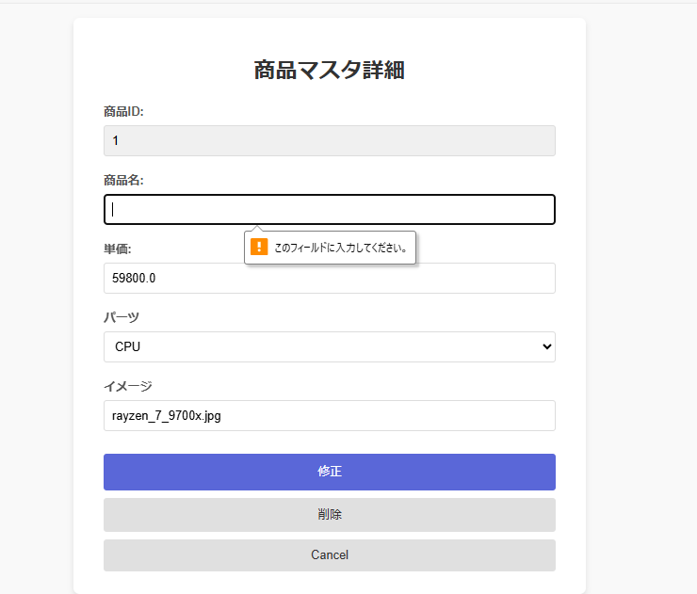

＞＞OK

3-2商品名が最大桁数(100桁)を超える場合、エラーとする。

01234567890123456789012345678901234567890123456789012345678901234567890123456789012345678901234567891入力
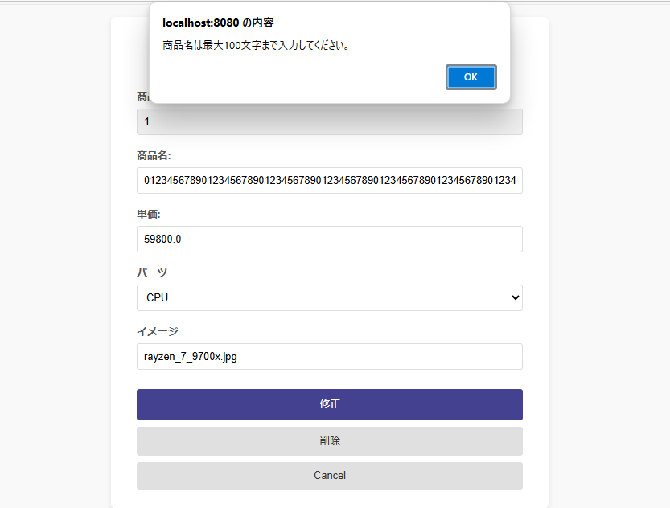

＞＞OK

3-3単価が未入力の場合、エラーとする。

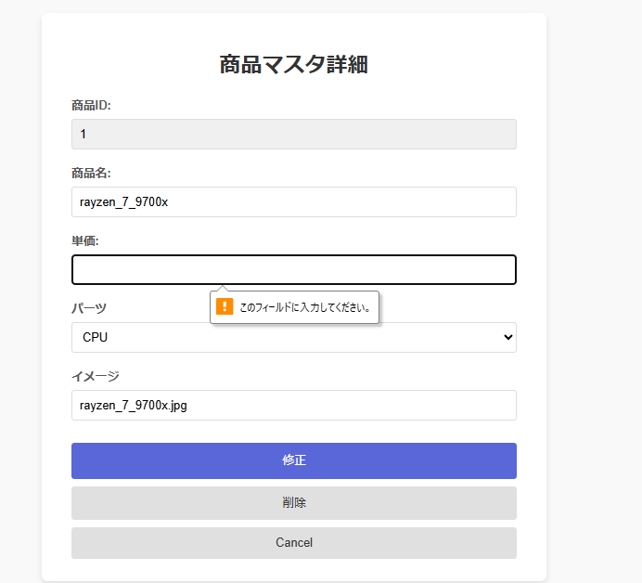

＞＞OK

3-4単価が数字以外の場合、エラーとする。

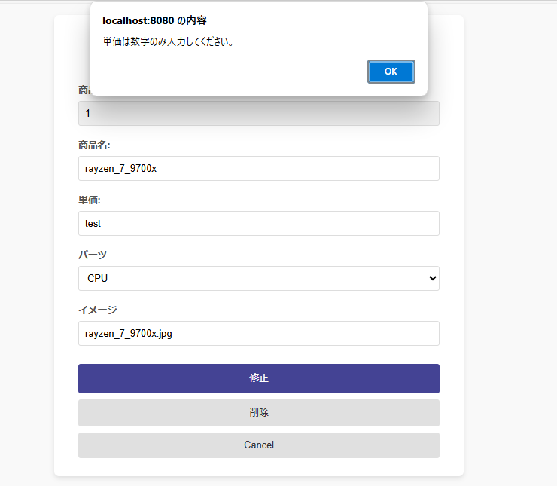

＞＞OK

3-5パーツが未入力の場合、エラーとする。

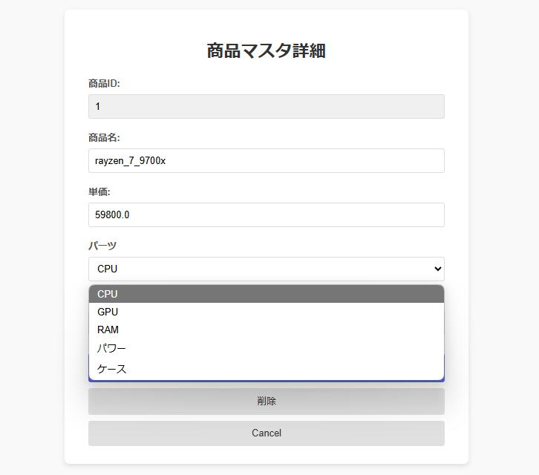

＞＞未入力できないのでOK

3-6パーツが選択肢以外の値の場合、エラーとする。

＞＞OK

3-7イメージが未入力の場合、エラーとする。

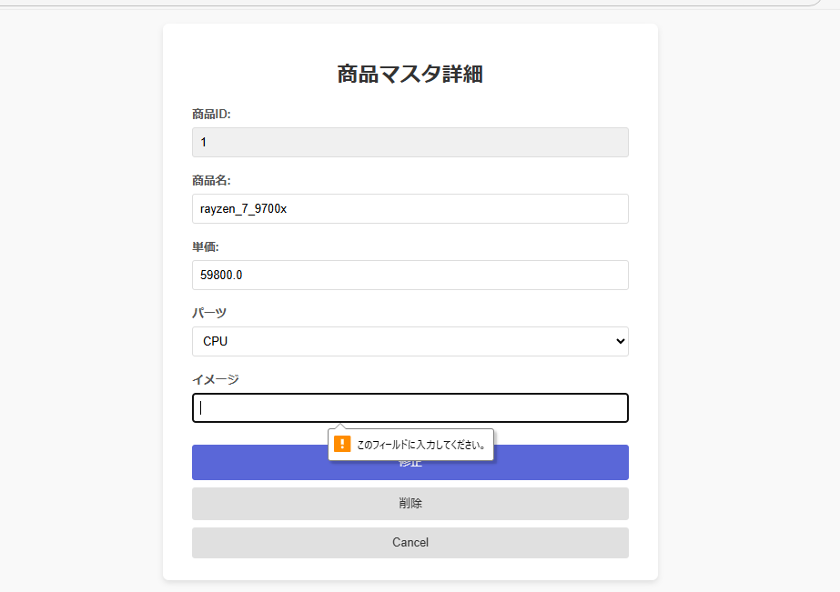

＞＞OK

3-8イメージがURL形式でない場合、エラーとする。

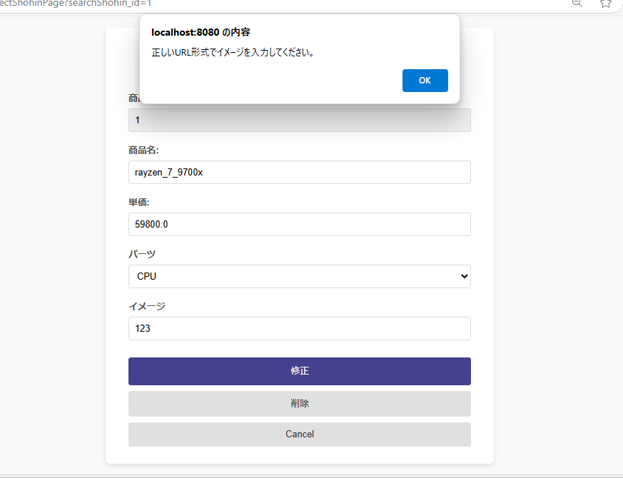

＞＞OK

④入力チェックが正常な場合の商品マスタへの更新を確認する。

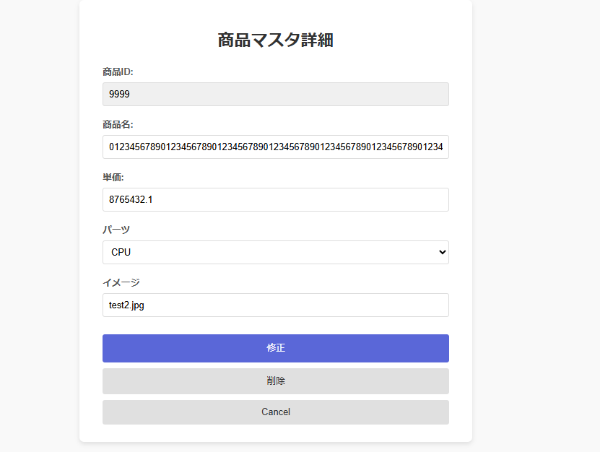

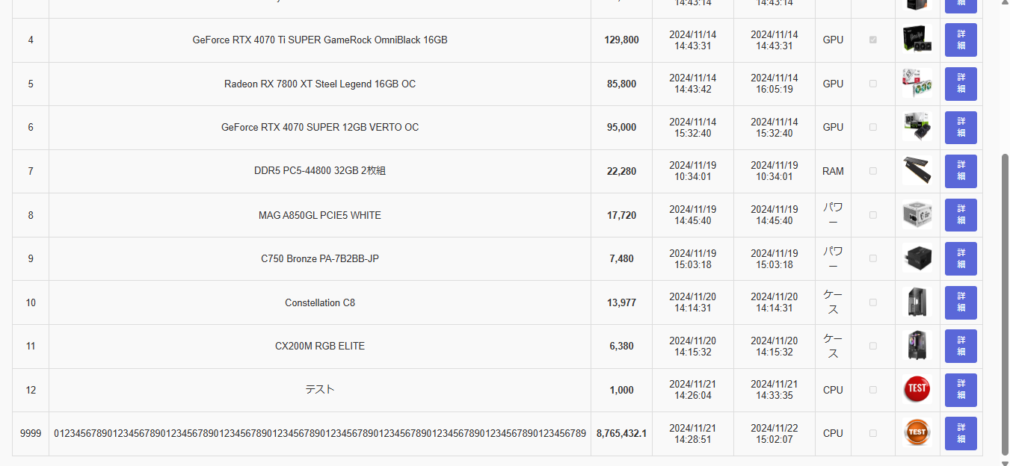

＞＞OK

⑤「削除」ボタン押下後の挙動を確認する。

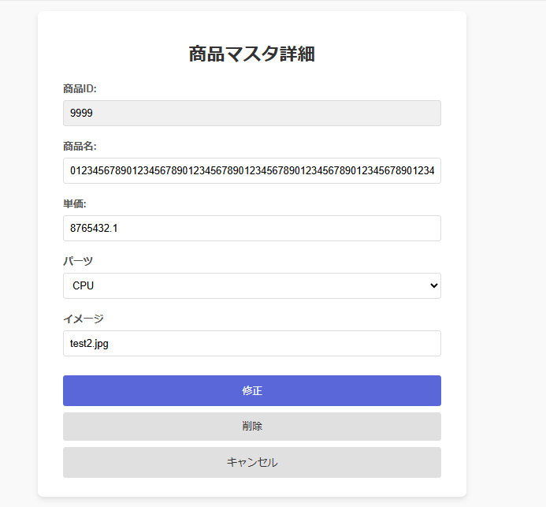

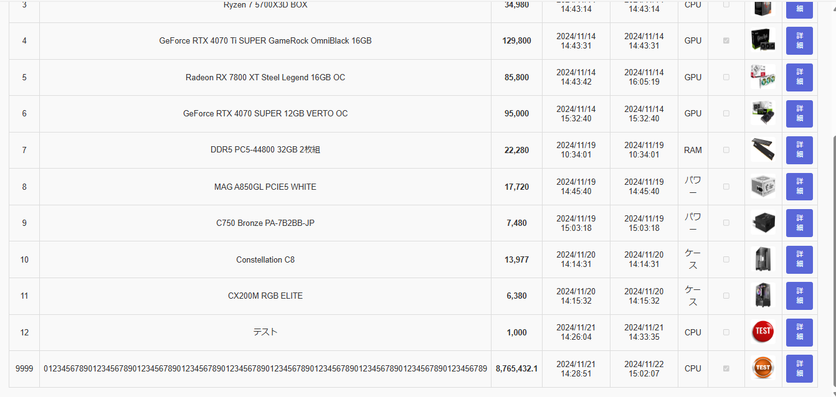

＞＞OK

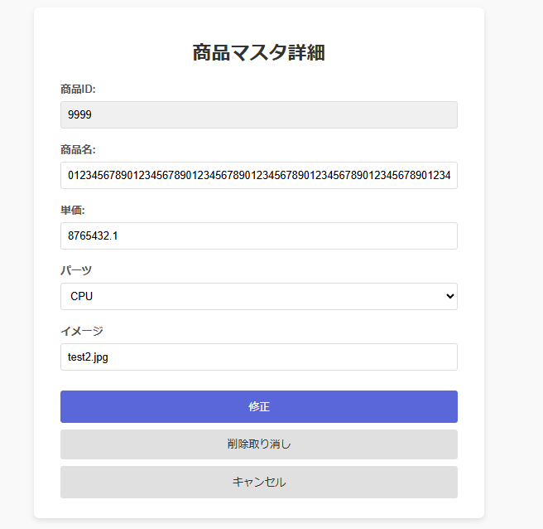

押下

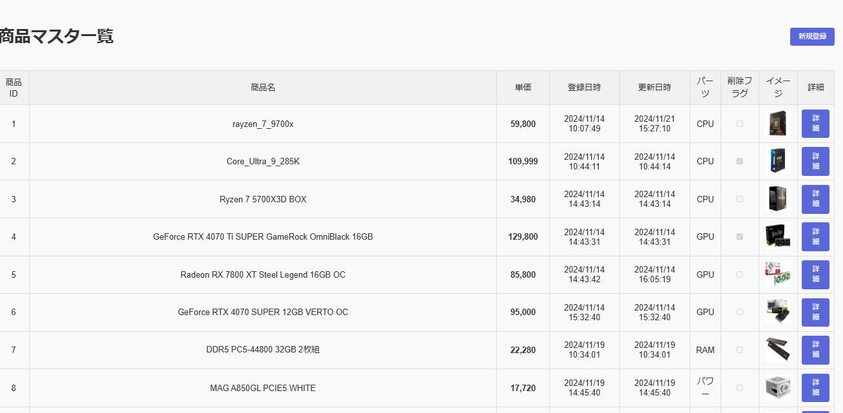

＞＞OK

